상품제안서
아이리버 블랭크 탁상용&휴대용 선풍기 BF-A7 | 상품코드: F25589

 |  |  |  |  |  |  | 02-412-0044 | www.easy1.co.kr
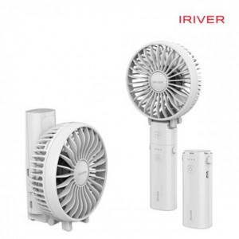

【상세/제작정보】 | 공기역학디자인 강력한 바람

【인쇄/포장옵션】 | 레이저 / 포장지포장

【공급단가】 | 수량 | 50~ | 100~ | 500~ | 1,000~ | 2,000~
*VAT별도 | 단가 | 16,900원 | 16,620원 | 16,200원 | 15,920원 | 15,500원

【상품 URL】 | http://www.easy1.co.kr/src/goods_detail.php?gdno=25589

